2-Kiến trúc
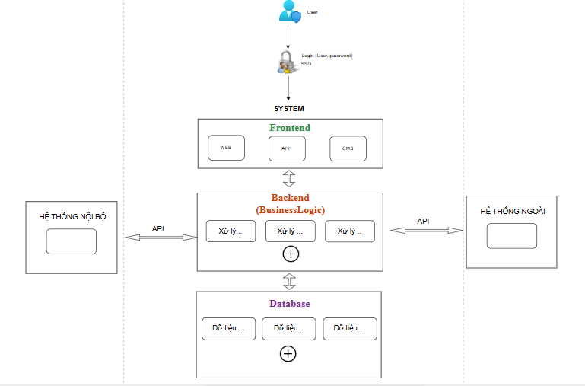
2. Kiến trúc

Template | https://drive.google.com/file/d/1VM_ZJqItx06Z7F7tXbIPCxGr5HS5Rv1J/view?usp=sharing
 | Vào link trên copy template và tạo trực tiếp trên draw.io, hoặc tự tạo lại trên excel này.

